상품제안서
PGA 70자동 카본골프 장우산 | 상품코드: F25154

 |  |  |  |  |  |  | 02-412-0044 | www.easy1.co.kr
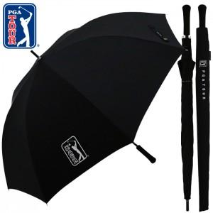

【상세/제작정보】 | <p>&nbsp;</p><p><b><span style="font-size: 12pt;">* 우산손잡이인쇄: 100개이상 개당 400원(별도), 100개미만 40,000원(별도)</span></b></p><p><b><span style="font-size: 12pt;">* 우산원단인쇄: 100개이상 개당 700원(별도), 100개미만 70,000원(별도)</span></b></p><p><b><span style="font-size: 12pt;">* 우산집인쇄: 100개이상 개당 600원(별도), 100개미만 60,000원(별도)​&nbsp;</span></b></p>

【인쇄/포장옵션】 | 실크, 원단인쇄 / 포장불가능

【공급단가】 | 수량 | 50~ | 100~ | 500~ | 1,000~ | 2,000~
*VAT별도 | 단가 | 27,400원 | 24,900원 | 23,200원 | 22,800원 | 22,000원

【상품 URL】 | https://dev.easy1.co.kr:443/src/goods_detail.php?gdno=25154

